resources
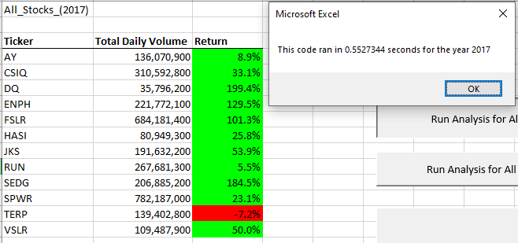
Original AllStocksAnalysis Macro
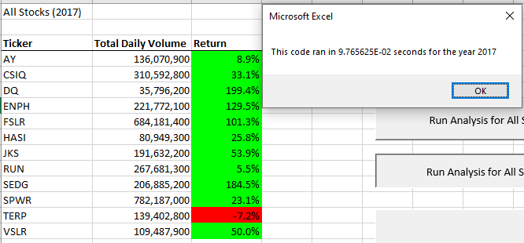
Refactored Challenge AllStocksAnalysis Macro

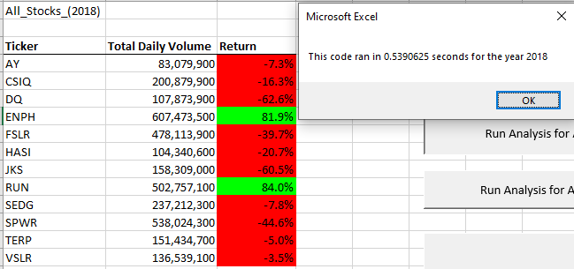
Original AllStocksAnalysis Macro
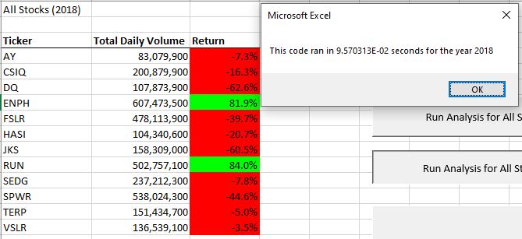
Refactored Challenge AllStocksAnalysis Macro

